关系图
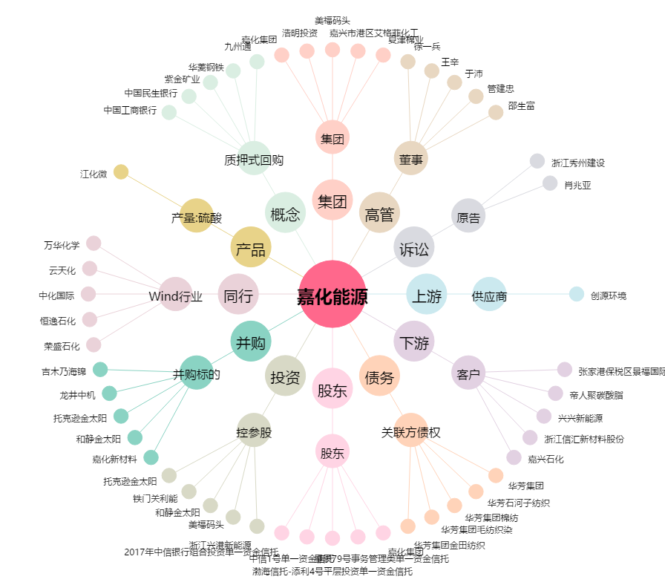
嘉化能源[600273.SH] - 关系概览图

